Трикотаж
 |  |  |  | info@likadress.ru | К оплате: | 0.00 руб
 |  | Прайс-каталог | 8-800-250-95-37

 |  | производителя трикотажа LikaDress.ru |  | ул. Наговицыной-Икрянистовой, д. 6
 |  | 01.03.2024 13:50 |  | г. Иваново, Россия, 153002
Фотография | Артикул | Название | Ссылка на сайт | Размер | От 1 шт | Цена со скидкой от 1 шт | от 3000р | Цена со скидкой от 3000р | от 25000р | Цена со скидкой от 25000р | от 45000р | Цена со скидкой от 45000р | Заказ, шт | Сумма
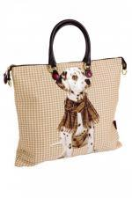 | 9808 | Сумка Дина 2 Арт. 9808 | https://likadress.ru/catalog/rukzaki_sumki/~sumka_dina_2 | 4*38*43 | 1,530.00 руб | Без скидки | 1,000.00 руб | Без скидки | 950.00 руб | Без скидки | 900.00 руб | Без скидки | 0 | 0.00 руб

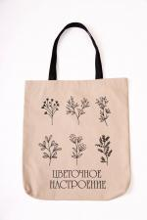 | 8146 | Сумка шоппер Ботаника А Арт. 8146 | https://likadress.ru/catalog/rukzaki_sumki/~sumka_shopper_botanika_a_ | 44*36*4 | 230.00 руб | Без скидки | 230.00 руб | Без скидки | 219.00 руб | Без скидки | 207.00 руб | Без скидки | 0 | 0.00 руб

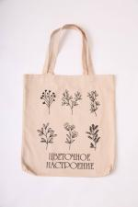 | 8145 | Сумка шоппер Ботаника Арт. 8145 | https://likadress.ru/catalog/rukzaki_sumki/~sumka_shopper_botanika | 44*36*4 | 230.00 руб | Без скидки | 230.00 руб | Без скидки | 219.00 руб | Без скидки | 207.00 руб | Без скидки | 0 | 0.00 руб

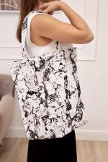 | 8143 | Сумка шоппер Клякса Арт. 8143 | https://likadress.ru/catalog/rukzaki_sumki/~sumka_shopper_klyaksa | 44*36*4 | 230.00 руб | Без скидки | 230.00 руб | Без скидки | 219.00 руб | Без скидки | 207.00 руб | Без скидки | 0 | 0.00 руб

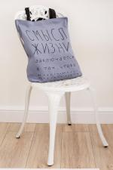 | 8140 | Сумка шоппер Смысл А Арт. 8140 | https://likadress.ru/catalog/rukzaki_sumki/~sumka_shopper_smysl_a | 44*36*4 | 230.00 руб | Без скидки | 230.00 руб | Без скидки | 219.00 руб | Без скидки | 207.00 руб | Без скидки | 0 | 0.00 руб

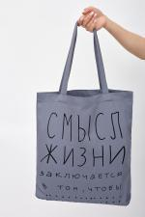 | 8139 | Сумка шоппер Смысл Арт. 8139 | https://likadress.ru/catalog/rukzaki_sumki/~sumka_shopper_smysl | 44*36*4 | 230.00 руб | Без скидки | 230.00 руб | Без скидки | 219.00 руб | Без скидки | 207.00 руб | Без скидки | 0 | 0.00 руб

